Bénin
 | Bénin - COURBE DES TAUX 20/01/2023

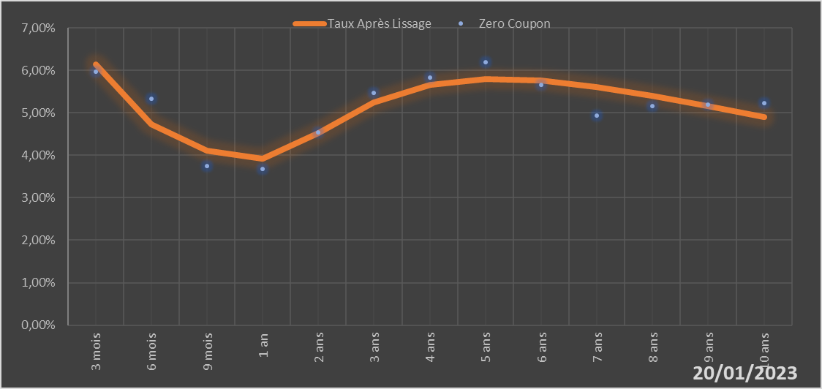

 |  | Maturité | Zero Coupon | Taux Après Lissage
 |  | 3 mois | 5.9724% | 6.1489%
 |  | 6 mois | 5.3251% | 4.7270%
 |  | 9 mois | 3.7550% | 4.1046%
 |  | 1 an | 3.6761% | 3.9165%
 |  | 2 ans | 4.5340% | 4.5258%
 |  | 3 ans | 5.4728% | 5.2506%
 |  | 4 ans | 5.8271% | 5.6504%
 |  | 5 ans | 6.1965% | 5.7894%
 |  | 6 ans | 5.6533% | 5.7541%
 |  | 7 ans | 4.9367% | 5.6096%
 |  | 8 ans | 5.1644% | 5.4009%
 |  | 9 ans | 5.1922% | 5.1586%
 |  | 10 ans | 5.2194% | 4.9027%

2023-01-20
oui

Bénin

Burkina
 | Burkina - COURBE DES TAUX 20/01/2023

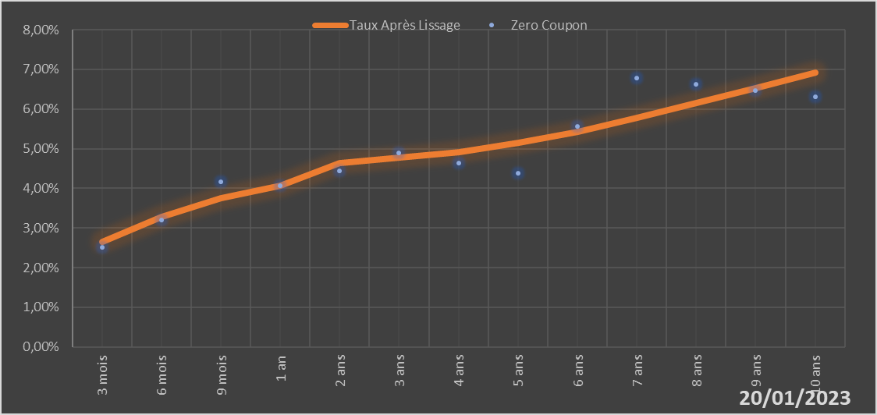

 |  | Maturité | Zero Coupon | Taux Après Lissage
 |  | 3 mois | 2.5111% | 2.6399%
 |  | 6 mois | 3.1952% | 3.2849%
 |  | 9 mois | 4.1612% | 3.7436%
 |  | 1 an | 4.0598% | 4.0667%
 |  | 2 ans | 4.4472% | 4.6278%
 |  | 3 ans | 4.8997% | 4.7805%
 |  | 4 ans | 4.6397% | 4.9208%
 |  | 5 ans | 4.3793% | 5.1390%
 |  | 6 ans | 5.5554% | 5.4333%
 |  | 7 ans | 6.7781% | 5.7798%
 |  | 8 ans | 6.6153% | 6.1535%
 |  | 9 ans | 6.4605% | 6.5350%
 |  | 10 ans | 6.3125% | 6.9106%

2023-01-20
oui

Burkina

Cote d'ivoire
 | Cote d'ivoire - COURBE DES TAUX 20/01/2023

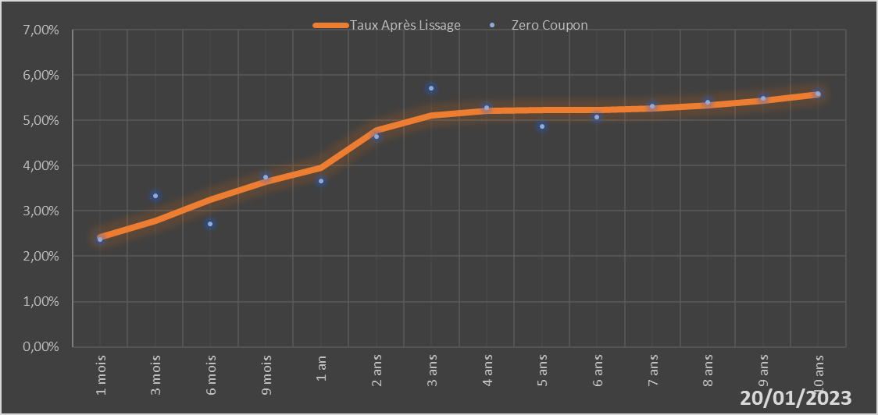

 |  | Maturité | Zero Coupon | Taux Après Lissage
 |  | 1 mois | 2.3744% | 2.4161%
 |  | 3 mois | 3.3291% | 2.7766%
 |  | 6 mois | 2.7131% | 3.2448%
 |  | 9 mois | 3.7472% | 3.6366%
 |  | 1 an | 3.6687% | 3.9625%
 |  | 2 ans | 4.6501% | 4.7766%
 |  | 3 ans | 5.7182% | 5.1052%
 |  | 4 ans | 5.2852% | 5.2057%
 |  | 5 ans | 4.8587% | 5.2220%
 |  | 6 ans | 5.0800% | 5.2289%
 |  | 7 ans | 5.3068% | 5.2612%
 |  | 8 ans | 5.3961% | 5.3310%
 |  | 9 ans | 5.4879% | 5.4383%
 |  | 10 ans | 5.5824% | 5.5778%

2023-01-20
oui

Cote d'ivoire

Guinée-Bissau
 | Guinée-Bissau - COURBE DES TAUX 20/01/2023

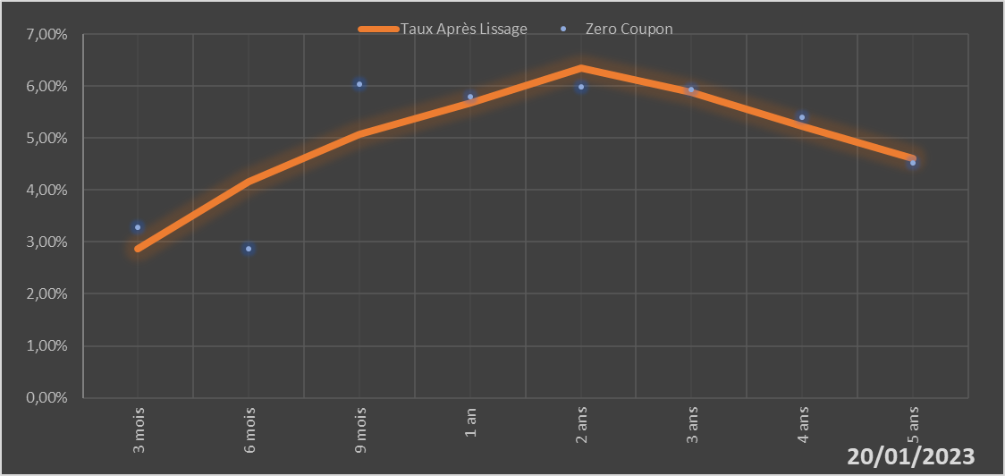

 |  | Maturité | Zero Coupon | Taux Après Lissage
 |  | 3 mois | 3.2836% | 2.8634%
 |  | 6 mois | 2.8614% | 4.1689%
 |  | 9 mois | 6.0413% | 5.0712%
 |  | 1 an | 5.8025% | 5.6710%
 |  | 2 ans | 5.9897% | 6.3388%
 |  | 3 ans | 5.9318% | 5.8818%
 |  | 4 ans | 5.3979% | 5.2198%
 |  | 5 ans | 4.5204% | 4.6148%

2023-01-20
oui

Guinée-Bissau

Mali
 | Mali - COURBE DES TAUX 20/01/2023

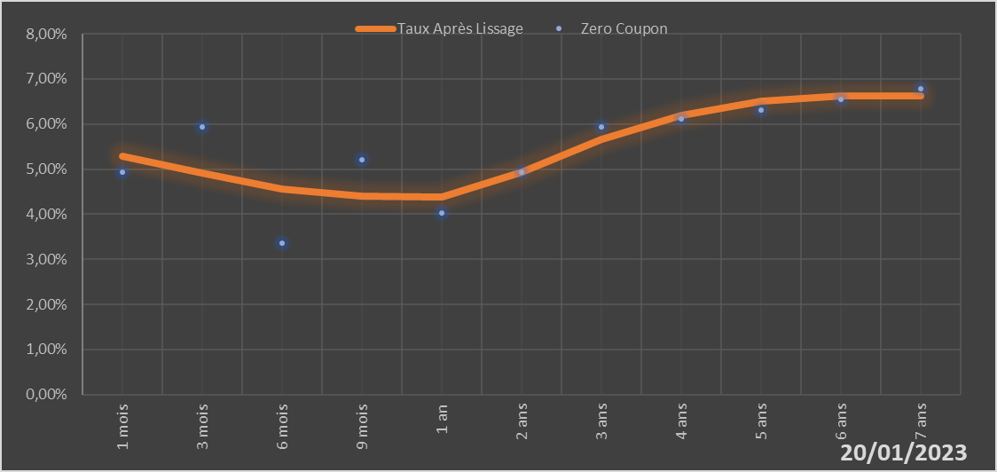

 |  | Maturité | Zero Coupon | Taux Après Lissage
 |  | 1 mois | 4.9243% | 5.2806%
 |  | 3 mois | 5.9292% | 4.9031%
 |  | 6 mois | 3.3489% | 4.5546%
 |  | 9 mois | 5.2054% | 4.3993%
 |  | 1 an | 4.0177% | 4.3784%
 |  | 2 ans | 4.9328% | 4.9252%
 |  | 3 ans | 5.9419% | 5.6545%
 |  | 4 ans | 6.1200% | 6.1920%
 |  | 5 ans | 6.3091% | 6.5015%
 |  | 6 ans | 6.5427% | 6.6303%
 |  | 7 ans | 6.7852% | 6.6339%

2023-01-20
oui

Mali

Niger
 | Niger - COURBE DES TAUX 20/01/2023

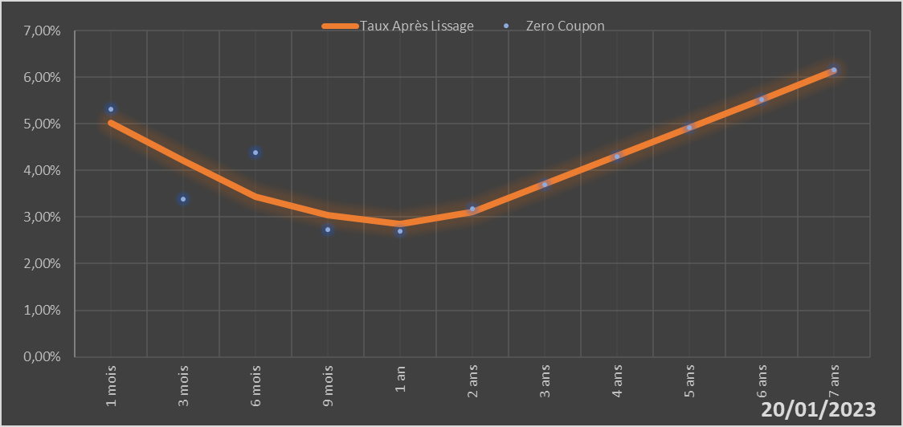

 |  | Maturité | Zero Coupon | Taux Après Lissage
 |  | 1 mois | 5.3171% | 5.0287%
 |  | 3 mois | 3.3874% | 4.2159%
 |  | 6 mois | 4.3810% | 3.4428%
 |  | 9 mois | 2.7339% | 3.0332%
 |  | 1 an | 2.6998% | 2.8543%
 |  | 2 ans | 3.1754% | 3.1035%
 |  | 3 ans | 3.7042% | 3.7092%
 |  | 4 ans | 4.3023% | 4.3156%
 |  | 5 ans | 4.9159% | 4.9175%
 |  | 6 ans | 5.5223% | 5.5276%
 |  | 7 ans | 6.1504% | 6.1425%

2023-01-20
oui

Niger

Sénégal
 | Sénégal - COURBE DES TAUX 20/01/2023

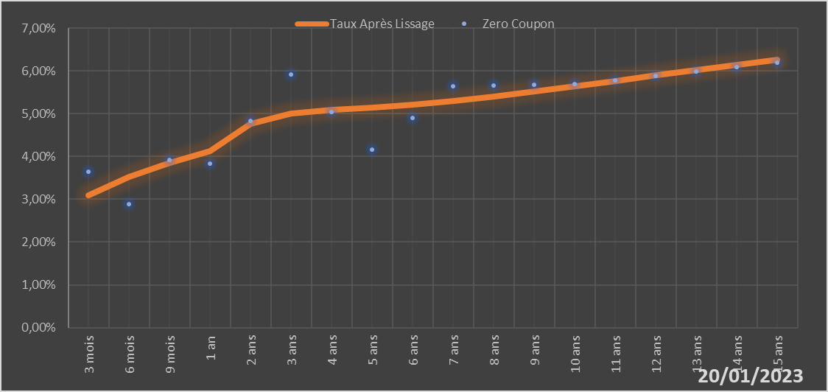
 |  | Maturité | Zero Coupon | Taux Après Lissage
 |  | 3 mois | 3.6439% | 3.1006%
 |  | 6 mois | 2.8866% | 3.5171%
 |  | 9 mois | 3.9185% | 3.8539%
 |  | 1 an | 3.8309% | 4.1250%
 |  | 2 ans | 4.8317% | 4.7593%
 |  | 3 ans | 5.9220% | 4.9999%
 |  | 4 ans | 5.0407% | 5.0925%
 |  | 5 ans | 4.1567% | 5.1478%
 |  | 6 ans | 4.8966% | 5.2103%
 |  | 7 ans | 5.6484% | 5.2931%
 |  | 8 ans | 5.6587% | 5.3959%
 |  | 9 ans | 5.6727% | 5.5135%
 |  | 10 ans | 5.6895% | 5.6396%
 |  | 11 ans | 5.7839% | 5.7691%
 |  | 12 ans | 5.8817% | 5.8976%
 |  | 13 ans | 5.9831% | 6.0224%
 |  | 14 ans | 6.0883% | 6.1415%
 |  | 15 ans | 6.1977% | 6.2539%

2023-01-20
oui

Sénégal

Togo
 | Togo - COURBE DES TAUX 20/01/2023

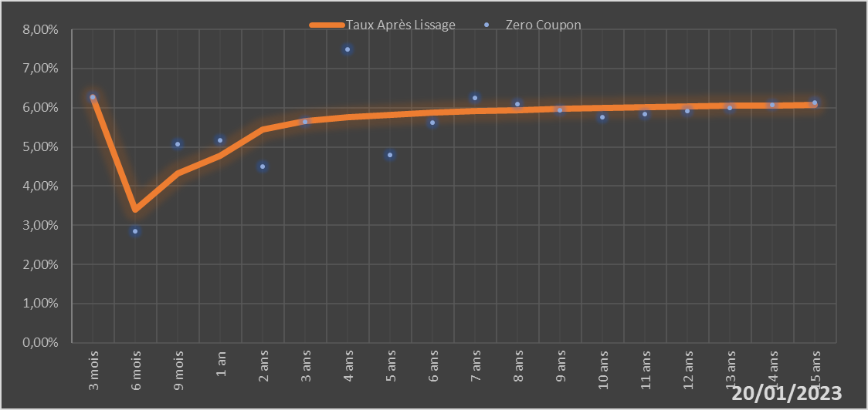
 |  | Maturité | Zero Coupon | Taux Après Lissage
 |  | 3 mois | 6.2680% | 6.2612%
 |  | 6 mois | 2.8451% | 3.3977%
 |  | 9 mois | 5.0716% | 4.3183%
 |  | 1 an | 5.1601% | 4.7774%
 |  | 2 ans | 4.5043% | 5.4442%
 |  | 3 ans | 5.6338% | 5.6556%
 |  | 4 ans | 7.4807% | 5.7609%
 |  | 5 ans | 4.7981% | 5.8272%
 |  | 6 ans | 5.6169% | 5.8750%
 |  | 7 ans | 6.2475% | 5.9126%
 |  | 8 ans | 6.0860% | 5.9437%
 |  | 9 ans | 5.9263% | 5.9702%
 |  | 10 ans | 5.7670% | 5.9932%
 |  | 11 ans | 5.8396% | 6.0133%
 |  | 12 ans | 5.9130% | 6.0312%
 |  | 13 ans | 5.9876% | 6.0470%
 |  | 14 ans | 6.0638% | 6.0611%
 |  | 15 ans | 6.1419% | 6.0738%

2023-01-20
oui

Togo

